image
画像とグラフの共存サンプル

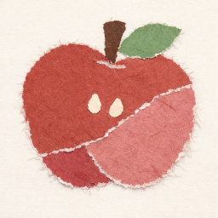
 | 項目 | 値A | 値B
 | 2024年 | 13,568 | 9,072
 | 2025年 | 19,287 | 18,058
 | 2026年 | 25,051 | 32,012

このグラフのタイトル

